Sheet1

三极管偏置放大电路设计——五部法 |  |  |  |  | 参考原理图：
第一步：确定Vce值；Vce = （Vcc-Ve）/2
Vcc（V） | Ve | Vce(V) | 当Vcc小于12V时，Ve设为1-2V左右； 当Vcc大于12V时，Ve设为2-5V左右；
1 | 1 | 0
第二步：确定Ic和Ib值；参考特性曲线获取
Ic（mA） | Ib（mA）
1 | 1
第三步：确定Re、Rc值；Re=Ve/Ic； Rc=（Vcc-Vce-Ve）/Ic
Re(R) | Rc(R)
1000.00 | 0.00
第四步：确定偏置网络电流Ibias；Ibias = 10*Ib
确认Ibias（mA）
10
第五步：确定分压网络;Rb2=(Ve+0.7)/Ibias;Rb1=((Vcc/Vbias)-1)*Rb2
Rb1(R) | Rb2(R)
-70 | 170

电容计算
有用信号频率（KHz） |  | 滤波电阻(Rb1//Rb2)（R） | 信号频率/高通频率（建议10倍以上） | 电容（uf）
1 |  | -119 | 10 | -13.374364966
注： 本表格的计算只能大致评估三极管放大电路的器件参数，实际的放大结果 会存在一定的偏差，最终需要大家自行调试。

干货
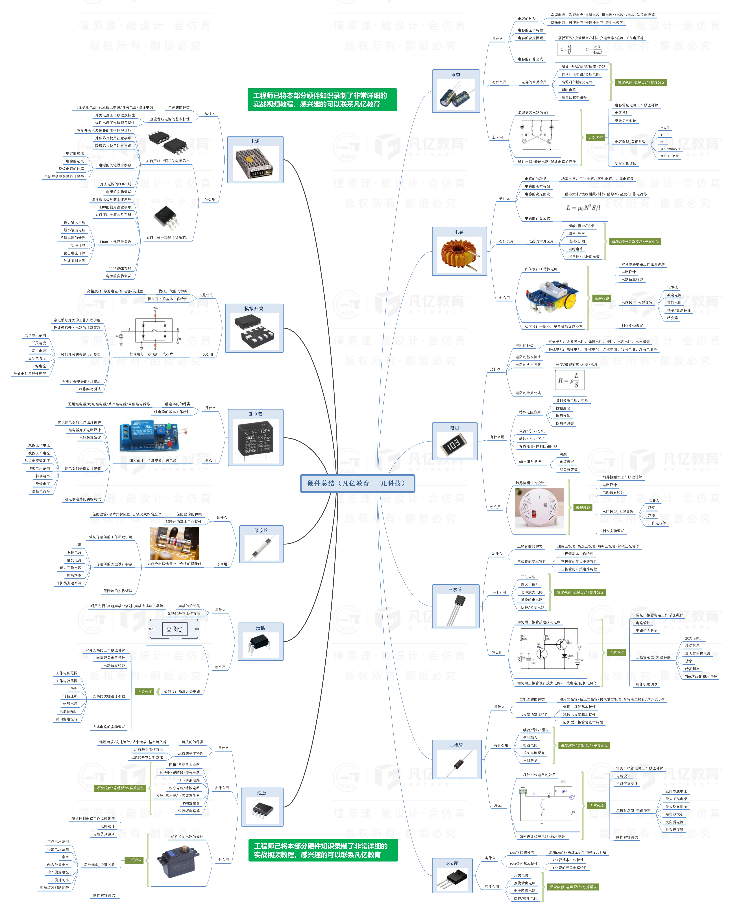


此文档由一π科技和凡亿教育鼎力打造，凡亿是国内领先的电子研发和技术培训提供商，是国家认定的高新技术企业。目前近110万电子会员，技术储备为社会持续输送7万余人高级工程师，服务了1万多中小型企业合作伙伴。 凡亿教育课程开设了硬件、PCB、仿真、电源、EMC、FPGA、电机、嵌入式、单片机、物联网、人工智能、天线射频等多门主流学科。目前，凡亿教育毕业学员九成实现涨薪，八成涨薪超20%，最高涨幅达200%，就业企业不乏航天通信、同步电子、视源股份，华为等明星企业。

联系助教 领取干货课程

